MAYO
COTIZACIÓN PROPUESTA_ORYGEN_29.05.26
Nº | Cód. Artíc. | Artículo | Foto | Cant. | Costo TOTAL (S/) NO INCL. IGV | Tiempo Entrega | Detalles | Costo TOTAL (S/) NO INCL. IGV |  | proveedor | Cod. Prod. Prov. | Obseraciones | costo $ | COSTO S/. | % | Resultado | Margen | Total | Cantidad | Costo MUESTRA Unidad | Movilidad | Total Producto | Tipo de Impresión | Costo impresión | Cant Color | Cant Lados | Cantidad por Millar | Costo Impresión | Empaq | Seguro CRT | Total | Costo S/. Sin IGV | I.G.V | TOTAL
1 | TROFEO DE VIDRIO PERSONALIZADO |  | 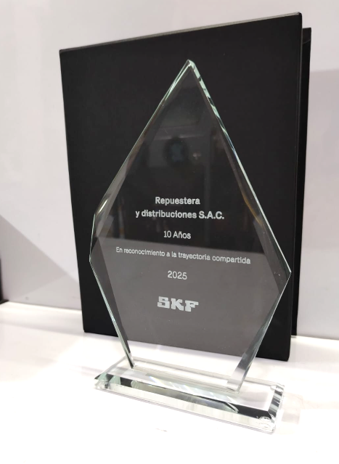 Imagen Referencial | 1 | S/. 399.00 | 5 a 7 días útiles | TROFEO DE VIDRIO PERSONALIZADO Material: Vidrio Cristal ulta claro de 10mm Medidas: 22 cm alto aprox x ancho proporcional. Forma: Gota. Grabado a láser en vidrio con diseño/año. Base de madera con placa de aluminio impreso. Presentación: Caja elegante individual * Arte y diseño debe ser facilitado por el cliente. | S/. 399.00 |  | TROFEOS WIN |  |  |  | S/. 210.00 | 50 | S/. 105.00 | S/. 105.00 | S/. 315.00 | 1 | S/. 0.00 | S/. 70.00 | S/. 385.00 |  | S/. 0.00 | 1 | 1 | 1 | S/. 0.00 | S/. 2.85 | S/. 9.70 | S/. 397.55 | S/. 397.55 | S/. 71.56 | S/. 469.10
2 | TROFEO DE VIDRIO CON ARENADO |  | 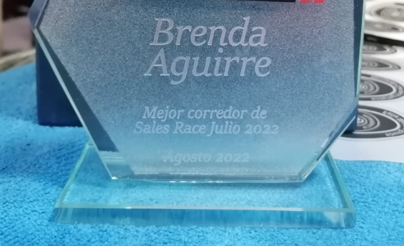 Imagen Referencial | 1 | S/. 449.00 | 5 a 7 días útiles | TROFEO DE VIDRIO CON ARENADO Material: Vidrio Cristal ulta claro de 10mm Medidas: 22 cm alto aprox x ancho proporcional. Forma: Gota. Acabado: Arenado por 1 lado. Grabado a láser en arenado con diseño/año. Base de madera con placa de aluminio impreso. Presentación: Caja elegante individual * Arte y diseño debe ser facilitado por el cliente. | S/. 449.00 |  | TROFEOS WIN |  |  |  | S/. 235.00 | 55 | S/. 129.25 | S/. 129.25 | S/. 364.25 | 1 | S/. 0.00 | S/. 70.00 | S/. 434.25 |  | S/. 0.00 | 1 | 1 | 1 | S/. 0.00 | S/. 2.85 | S/. 10.93 | S/. 448.03 | S/. 448.03 | S/. 80.64 | S/. 528.67

COTIZACIÓN PROPUESTA_ORYGEN_26.05.26
Nº | Cód. Artíc. | Artículo | Foto | Cant. | Costo TOTAL (S/) NO INCL. IGV | Tiempo Entrega | Detalles | Costo TOTAL (S/) NO INCL. IGV |  | proveedor | Cod. Prod. Prov. | Obseraciones | costo $ | COSTO S/. | % | Resultado | Margen | Total | Cantidad | Costo MUESTRA Unidad | Movilidad | Total Producto | Tipo de Impresión | Costo impresión | Cant Color | Cant Lados | Cantidad por Millar | Costo Impresión | Empaq | Seguro CRT | Total | Costo S/. Sin IGV | I.G.V | TOTAL
1 | BACKING TRANSPORTABLE- DISPLAY WALL |  | 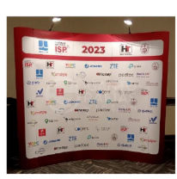 Imagen Referencial | 1 | S/. 2,359.00 | 5 a 7 Días útiles | BACKING TRANSPORTABLE- DISPLAY WALL Modelo curvo con imantado, planchas de poliestileno (6 und) Medida impresión: 4.14 × 2.31 m Área visible: 3.30 × 2.31 m División: 4 paños de 70 cm + 2 laterales de 67 cm Profundidad: 80 cm Impresión en vinil full color HD Presentaciòn: Maletin individual *Incluye impresión a full color en alta resolución (1440 dpi). *Diseño o arte debe ser facilitado por el cliente *NO incluye instalación. | S/. 2,359.00 | 30% | KL GRAFIC |  |  |  | S/. 1,502.15 | 40 | S/. 600.86 | S/. 600.86 | S/. 2,103.00 | 1 | S/. 0.00 | S/. 180.00 | S/. 2,283.00 | YA INCLUYE | S/. 0.00 | 1 | 1 | 1 | S/. 0.00 | S/. 4.85 | S/. 57.20 | S/. 2,345.05 | S/. 2,345.05 | S/. 422.11 | S/. 2,767.16
2 | ROLL SCREEM |  |  Imagen Referencial | 2 | S/. 219.00 | 5 a 7 Días útiles | ROLL SCREEM Medidas: 2mt x 0.8 mt Banner de 12 onzas Impresión a full color y alta resolución. Presentación: Maleta transportable Empaque film *Diseño o arte debe ser facilitado por el cliente | S/. 438.00 | 42% | KL GRAFIC |  | Precio S/.100 incluido IGV |  | S/. 85.84 | 90 | S/. 77.25 | S/. 154.51 | S/. 163.09 | 2 | S/. 0.00 | S/. 90.00 | S/. 416.18 | YA INCLUYE | S/. 0.00 | 1 | 1 | 1 | S/. 0.00 | S/. 4.85 | S/. 10.53 | S/. 431.56 | S/. 215.78 | S/. 38.84 | S/. 254.62

JUNIO
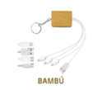
COTIZACIÓN PROPUESTA_ORYGEN_05.06.26
Nº | Cód. Artíc. | Artículo | Foto | Cant. | Costo TOTAL (S/) NO INCL. IGV | Tiempo Entrega | Detalles | Costo TOTAL (S/) NO INCL. IGV |  | proveedor | Cod. Prod. Prov. | Obseraciones | costo $ | COSTO S/. | % | Resultado | Margen | Total | Cantidad | Costo MUESTRA Unidad | Movilidad | Total Producto | Tipo de Impresión | Costo impresión | Cant Color | Cant Lados | Cantidad por Millar | Costo Impresión | Empaq | Seguro CRT | Total | Costo S/. Sin IGV | I.G.V | TOTAL
1 | GPI-6747PE | RELOJ INTELIGENTE SIMONT | 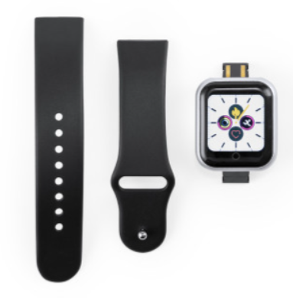 Imagen Referencial | 80 | S/. 61.73 | 5 a 7 Días útiles | RELOJ INTELIGENTE SIMONT-IMPORTACIÓN DIRECTA Material: Correa TPU Medida: 3.6 cm x 25 cm x 1.3 cm Color: Negro Incluye: Conexión Bluetooth, pantalla LCD 1,44 y batería 50 mAh Presentaciòn: Grupal, no bolsita individual *Incluye1 logo a 1 color por 1 lado *Diseño o arte debe ser facilitado por el cliente | S/. 4,938.14 | 31% | GLOBAL PROMO ITEMS | 6747PE | Precio S/.39.90 + IGV |  | S/. 39.90 | 40 | S/. 15.96 | S/. 1,276.80 | S/. 55.86 | 80 | S/. 39.90 | S/. 180.00 | S/. 4,688.70 | UV | S/. 120.00 | 1 | 1 | 1 | S/. 120.00 | S/. 9.00 | S/. 120.44 | S/. 4,938.14 | S/. 61.73 | S/. 11.11 | S/. 72.84
2 | CABLE ECO RECTRACTIL |  | 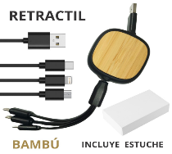 Imagen Referencial | 100 | S/. 168.14 | 5 a 7 Días útiles | CABLE ECO RECTRACTIL Material: PVC Y Bambú Medida: 5.6x5.6x2.4 cm Medida incluido cable cerrado: 22.5 cm Expande hasta 94 cm Color: Bambú Incluye: 1 puerto Iphone, 1 Puerto C, 1 Android V8, 1 Usb Presentaciòn: Caja individual *Incluye1 logo a 1 color por 1 lado *Diseño o arte debe ser facilitado por el cliente | S/. 16,813.96 | 54% | KL GRAFIC |  | Precio S/.100 incluido IGV |  | S/. 85.84 | 90 | S/. 77.25 | S/. 7,725.32 | S/. 163.09 | 100 | S/. 0.00 | S/. 90.00 | S/. 16,399.01 | YA INCLUYE | S/. 0.00 | 1 | 1 | 1 | S/. 0.00 | S/. 4.85 | S/. 410.10 | S/. 16,813.96 | S/. 168.14 | S/. 30.27 | S/. 198.40
1 | GPI-6747PE | RELOJ INTELIGENTE SIMONT | 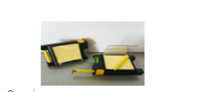 Imagen Referencial | 80 | S/. 61.73 | 5 a 7 Días útiles | RELOJ INTELIGENTE SIMONT-IMPORTACIÓN DIRECTA Material: Correa TPU Medida: 3.6 cm x 25 cm x 1.3 cm Color: Negro Incluye: Conexión Bluetooth, pantalla LCD 1,44 y batería 50 mAh Presentaciòn: Grupal, no bolsita individual *Incluye1 logo a 1 color por 1 lado *Diseño o arte debe ser facilitado por el cliente | S/. 4,938.14 | 31% | GLOBAL PROMO ITEMS | 6747PE | Precio S/.39.90 + IGV |  | S/. 39.90 | 40 | S/. 15.96 | S/. 1,276.80 | S/. 55.86 | 80 | S/. 39.90 | S/. 180.00 | S/. 4,688.70 | UV | S/. 120.00 | 1 | 1 | 1 | S/. 120.00 | S/. 9.00 | S/. 120.44 | S/. 4,938.14 | S/. 61.73 | S/. 11.11 | S/. 72.84

